Plan2
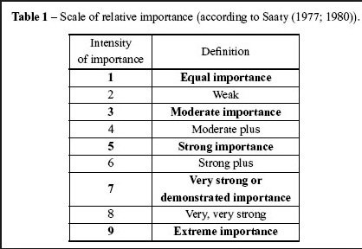
 | Extremamente mais importante |  | Muito Mais importante |  | Bem mais importante |  | Moderadamente mais importnate |  | Igualmente importante |  | Moderadamente mais importnate |  | Bem mais importante |  | Muito Mais importante |  | Extremamente mais importante

DISCIPLINA | 9 | 8 | 7 | 6 | 5 | 4 | 3 | 2 | 1 | 2 | 3 | 4 | 5 | 6 | 7 | 8 | 9 | ASSIDUIDADE
INICIATIVA | 9 | 8 | 7 | 6 | 5 | 4 | 3 | 2 | 1 | 2 | 3 | 4 | 5 | 6 | 7 | 8 | 9 | ASSIDUIDADE
PRODUTIVIDADE | 9 | 8 | 7 | 6 | 5 | 4 | 3 | 2 | 1 | 2 | 3 | 4 | 5 | 6 | 7 | 8 | 9 | ASSIDUIDADE
RESPONSABILIDADE | 9 | 8 | 7 | 6 | 5 | 4 | 3 | 2 | 1 | 2 | 3 | 4 | 5 | 6 | 7 | 8 | 9 | ASSIDUIDADE
INICIATIVA | 9 | 8 | 7 | 6 | 5 | 4 | 3 | 2 | 1 | 2 | 3 | 4 | 5 | 6 | 7 | 8 | 9 | DISCIPLINA
PRODUTIVIDADE | 9 | 8 | 7 | 6 | 5 | 4 | 3 | 2 | 1 | 2 | 3 | 4 | 5 | 6 | 7 | 8 | 9 | DISCIPLINA
RESPONSABILIDADE | 9 | 8 | 7 | 6 | 5 | 4 | 3 | 2 | 1 | 2 | 3 | 4 | 5 | 6 | 7 | 8 | 9 | DISCIPLINA
PRODUTIVIDADE | 9 | 8 | 7 | 6 | 5 | 4 | 3 | 2 | 1 | 2 | 3 | 4 | 5 | 6 | 7 | 8 | 9 | INICIATIVA
RESPONSABILIDADE | 9 | 8 | 7 | 6 | 5 | 4 | 3 | 2 | 1 | 2 | 3 | 4 | 5 | 6 | 7 | 8 | 9 | INICIATIVA
RESPONSABILIDADE | 9 | 8 | 7 | 6 | 5 | 4 | 3 | 2 | 1 | 2 | 3 | 4 | 5 | 6 | 7 | 8 | 9 | PRODUTIVIDADE

